Acheter
PAGES ACHAT
Repère | 1 er connexion |  |  |  | Création de compte : indication de l'utilisateur |  |  |  | Création de compte : formulaire pour transaction avec autre utilisateur |  |  |  | Ecran d'accueil première visite : Explication / tutoriel |  |  | REMARQUES :

1 |  | Nom et logo de l'app' |  | 2 |  | Nom et logo de l'app' |  | 3 |  | Nom et logo de l'app' |  | 4 | Nom et logo de l'app' |  |  | Peut-on mettre une sorte de messagerie privé entre les utilisateurs ?

 |  |  |  |  |  |  |  |  | Numéro CB : XXX
 |  |  |  |  |  |  |  |  | Date de validité : XXX
 |  |  |  |  | Pseudo : XXX |  |  |  | Crypto : XXX
 |  |  |  |  | Prénom : XXX
 | Identifiant/Pseudo : XXX |  |  |  | Nom : XXX |  |  |  | Ou
 | Mot de passe : XXX |  |  |  | Mail : XXX |  |  |  |  |  |  |  |  | Explication ou tutoriel du fonctionnement de l'app'
 |  |  |  |  | Mot de passe : XXX |  |  |  | Compte paypal
 |  |  |  |  | Adresse : XXX ???
 |  |  |  |  | Num tel : XXX (necessaire seulement pour l'échange) |  |  |  | Ou
 |  | VALIDER
 |  |  |  |  |  |  |  |  | Autre solution ??

 |  |  |  |  |  | VALIDER |  |  |  | VALIDER

 | Créer un compte
 | Mot de passe oublié ?

 | Ecran d'accueil dès lors qu'on est inscrit : sur carte |  |  |  | Ecran dès lors qu'on est inscrit si on clic sur liste |  |  |  | Ecran Carte : sur la carte les épingles des endroits apparaissent |  |  |  | Ecran Achat : après avoir clic sur une épingle de l'endroit les articles sont listés

5 |  |  |  | 6 |  |  |  | 7 |  |  |  | 8
 | Nom et logo de l'app' |  |  |  | Nom et logo de l'app' |  |  |  | Nom et logo de l'app' |  |  |  | Nom et logo de l'app'
 | Carte |  | Liste |  | Carte |  | Liste |  | Carte |  | Liste |  | Ici ecran avec les divers produits dispo, à voir pour categoriser les produits (hebdo, quotidien, etc)
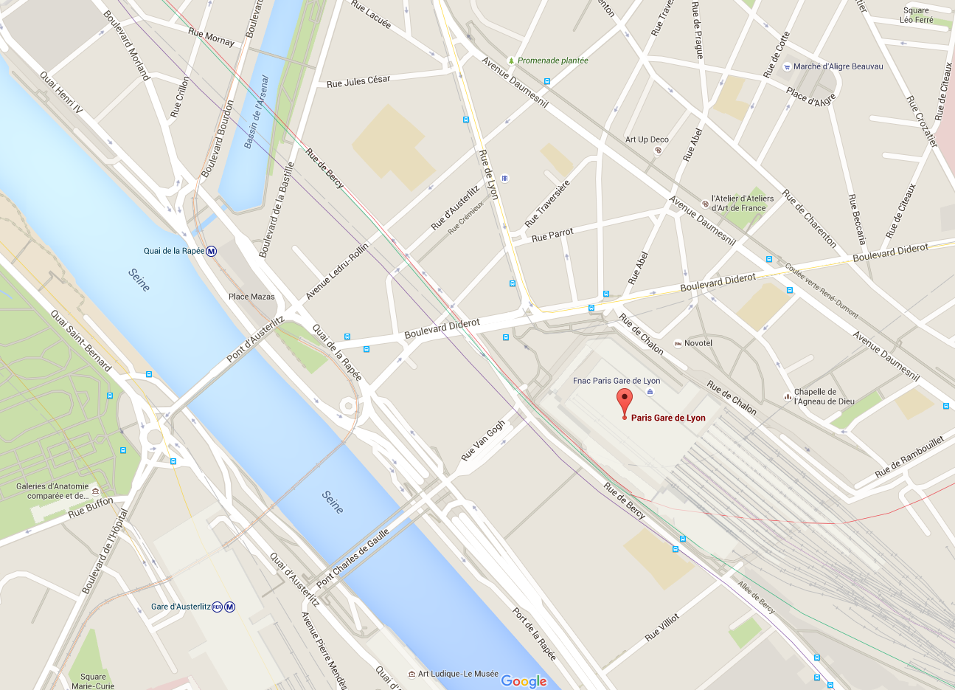
 |  |  |  |  |  |  |  |  |  |  |  |  |  |  | Filtrer
 |  |  |  |  | A voir si possible ? |  |  |  |  |  |  |  |  | Exemple de disposition :
 |  |  |  |  | Liste des endroits ou il y a des articles à vendre
 |  |  |  |  |  |  |  |  |  |  |  |  |  | Nom du produit :XXX
 |  |  |  |  |  |  |  |  |  |  |  |  |  | Date de parution : XXX
 |  |  |  |  |  |  |  |  |  |  |  |  |  | Prix : XXX
 |  |  |  |  |  |  |  |  |  |  |  |  |  | Temps dispo : XXX |  | Sur la 8 : a voir si on donne les détails de prix et temps dispo dès maintenant ?
 |  |  |  |  |  |  |  |  |  |  |  |  |  |  |  | Sur la 8 : les filtres = en fonction des temps dispo
 |  |  |  |  |  |  |  |  |  |  |  |  |  | Nom du produit :XXX
 |  |  |  |  |  |  |  |  |  |  |  |  |  | Date de parution : XXX
 |  |  |  |  |  |  |  |  |  |  |  |  |  | Prix : XXX
 |  |  |  |  |  |  |  |  |  |  |  |  |  | Temps dispo : XXX

 | ECHANGER / VENDRE |  |  |  | ECHANGER / VENDRE |  |  |  | ECHANGER / VENDRE

 | Icone avec : Mon compte / Paramètres / Autres (conditions générales) etc |  |  |  | Icone avec : Mon compte / Paramètres / Autres (conditions générales) etc |  |  |  | Icone avec : Mon compte / Paramètres / Autres (conditions générales) etc |  |  |  | Icone avec : Mon compte / Paramètres / Autres (conditions générales) etc

 | Ecran Achat : après avoir clic sur un article, + de détails sur produit et validation de l'achat. |  |  |  | Ecran Achat : après avoir clic sur un "Validation" commission pour nous à ce moment là !! |  |  |  | Ecran Achat : après "Validation" écran de messagerie |  |  |  | Ecran Achat : après l'échange validation de la "Fin de la transaction"

9 |  |  |  | 10 |  |  |  | 11 |  |  |  | 12
 | Nom et logo de l'app' |  |  |  | Nom et logo de l'app' |  |  |  | Nom et logo de l'app' |  |  |  | Nom et logo de l'app'
 |  |  |  |  |  |  |  |  | Contact : Pseudo du vendeur
 |  |  |  |  |  |  |  |  |  |  |  |  | FIN DE LA TRANSACTION
 |  |  |  |  |  |  |  |  |  | XXX

 |  |  |  |  |  |  |  |  |  | XXX
 |  |  |  |  |  |  |  |  |  |  |  |  |  | VALIDER |  | Sur la 11 : si l'utilisateur quitte l'appli ou que l'appli se met en veille il devra recevoir une notification s'il recoit un message
 |  |  |  |  |  |  |  |  |  | XXX
 | Nom du produit :XXX |  |  |  |  |  |  |  |  |  |  |  |  |  |  | Sur 9 : lorsqu'on clic dessus, une page de commentaire s'ouvre
 | Date de parution : XXX |  |  |  |  | Prix : XXX |  |  |  | XXXX |  |  |  | ANNULER
 | Prix : XXX
 | Temps dispo : XXX |  |  |  | VALIDATION DE LA TRANSACTION |  |  |  |  | XXXX
 | Etat/nombre de revente : XXX
 | Note du vendeur : XXX
 | Commentaires : XXX |  |  |  | RETOUR A LA LISTE (page8) |  |  |  | Taper message |  | Envoyer
 | ACHETER L'ARTICLE
 |  |  |  |  |  |  |  |  | FIN DE LA TRANSACTION
 | Icone avec : Mon compte / Paramètres / Autres (conditions générales) etc |  |  |  | Icone avec : Mon compte / Paramètres / Autres (conditions générales) etc |  |  |  | Icone avec : Mon compte / Paramètres / Autres (conditions générales) etc |  |  |  | Icone avec : Mon compte / Paramètres / Autres (conditions générales) etc

 | Ecran Achat "Fin de la transaction" : si "Valider" |  |  |  | Ecran Achat "Fin de la transaction" : si "ANNULER" |  |  |  | Ecran d'accueil dès lors qu'on est inscrit : clic sur vendre

13 |  |  |  | 14 |  |  |  | 15 |  |  |  | 16
 | Nom et logo de l'app' |  |  |  | Nom et logo de l'app' |  |  |  | Nom et logo de l'app' |  |  |  | Nom et logo de l'app'
 |  |  |  |  |  |  |  |  | Carte |  | Liste
 | FIN DE LA TRANSACTION : VALIDER |  |  |  | FIN DE LA TRANSACTION : ANNULER

 | Note sur le vendeur : |  |  |  | Feedback de l'utilisateur
 | XXX |  |  |  | XXX
 | XXX |  |  |  | XXX |  |  |  |  |  |  |  |  |  |  | Sur la 14 : pénalité si + de 3 opérations avortées du même vendeur
 | XXX |  |  |  | XXX
 |  |  |  |  |  |  |  |  |  |  |  |  |  |  |  | Sur la 14 : email envoyé directement pour une gestion des conflits

 | RETOUR A LA LISTE (page 8 ou 5) |  |  |  | RETOUR A LA LISTE (page 8 ou 5)

 |  |  |  |  |  |  |  |  | ECHANGER / VENDRE

 | Icone avec : Mon compte / Paramètres / Autres (conditions générales) etc |  |  |  | Icone avec : Mon compte / Paramètres / Autres (conditions générales) etc |  |  |  | Icone avec : Mon compte / Paramètres / Autres (conditions générales) etc |  |  |  | Icone avec : Mon compte / Paramètres / Autres (conditions générales) etc

17 |  |  |  | 18 |  |  |  | 19 |  |  |  | 20
 | Nom et logo de l'app' |  |  |  | Nom et logo de l'app' |  |  |  | Nom et logo de l'app' |  |  |  | Nom et logo de l'app'

 | Icone avec : Mon compte / Paramètres / Autres (conditions générales) etc |  |  |  | Icone avec : Mon compte / Paramètres / Autres (conditions générales) etc |  |  |  | Icone avec : Mon compte / Paramètres / Autres (conditions générales) etc |  |  |  | Icone avec : Mon compte / Paramètres / Autres (conditions générales) etc

21 |  |  |  | 22 |  |  |  | 23 |  |  |  | 24
 | Nom et logo de l'app' |  |  |  | Nom et logo de l'app' |  |  |  | Nom et logo de l'app' |  |  |  | Nom et logo de l'app'

 | Icone avec : Mon compte / Paramètres / Autres (conditions générales) etc |  |  |  | Icone avec : Mon compte / Paramètres / Autres (conditions générales) etc |  |  |  | Icone avec : Mon compte / Paramètres / Autres (conditions générales) etc |  |  |  | Icone avec : Mon compte / Paramètres / Autres (conditions générales) etc

Echanger Vendre
PAGES VENTE/ECHANGE
Repère | 1 er connexion |  |  |  | Création de compte : indication de l'utilisateur |  |  |  | Création de compte : formulaire pour transaction avec autre utilisateur |  |  |  | Ecran d'accueil première visite : Explication / tutoriel |  |  | REMARQUES :

1 |  | Nom et logo de l'app' |  | 2 |  | Nom et logo de l'app' |  | 3 |  | Nom et logo de l'app' |  | 4 | Nom et logo de l'app' |  |  | Peut-on mettre une sorte de messagerie privé entre les utilisateurs ?

 |  |  |  |  |  |  |  |  | Numéro CB : XXX
 |  |  |  |  |  |  |  |  | Date de validité : XXX
 |  |  |  |  | Pseudo : XXX |  |  |  | Crypto : XXX
 |  |  |  |  | Prénom : XXX
 | Identifiant/Pseudo : XXX |  |  |  | Nom : XXX |  |  |  | Ou
 | Mot de passe : XXX |  |  |  | Mail : XXX |  |  |  |  |  |  |  |  | Explication ou tutoriel du fonctionnement de l'app'
 |  |  |  |  | Mot de passe : XXX |  |  |  | Compte paypal
 |  |  |  |  | Adresse : XXX ???
 |  |  |  |  | Num tel : XXX (necessaire seulement pour l'échange) |  |  |  | Ou
 |  | VALIDER
 |  |  |  |  |  |  |  |  | Autre solution ??

 |  |  |  |  |  | VALIDER |  |  |  | VALIDER

 | Créer un compte
 | Mot de passe oublié ?

 | Ecran d'accueil dès lors qu'on est inscrit : sur carte |  |  |  | Ecran dès lors qu'on est inscrit si on clic sur liste |  |  |  | Ecran Carte : sur la carte les épingles des endroits apparaissent |  |  |  | Ecran Vendre : après avoir clic sur ECHANGER/VENDRE

5 |  |  |  | 6 |  |  |  | 7 |  |  |  | 8
 | Nom et logo de l'app' |  |  |  | Nom et logo de l'app' |  |  |  | Nom et logo de l'app' |  |  |  | Nom et logo de l'app'
 | Carte |  | Liste |  | Carte |  | Liste |  | Carte |  | Liste |  |  |  |  | 8 : avec un système de reroulé pour chaque possibilité de selection
 |  |  |  |  |  |  |  |  |  |  |  |  | Type de produit : avec déroulé (magasine), (livre), (autre)
 |  |  |  |  | A voir si possible ? |  |  |  |  |  |  |  |  |  |  | Sur la 7 : lorsqu'on clic sur l'épingle
 |  |  |  |  | Liste des endroits ou il y a des articles à vendre |  |  |  |  |  |  |  | Nom du produit : |  | XXX

 |  |  |  |  |  |  |  |  |  |  |  |  | Date de parution : |  | XXX

 |  |  |  |  |  |  |  |  |  |  |  |  | Etat / Nb de fois echangé : |  | XXX

 |  |  |  |  |  |  |  |  |  |  |  |  | Prix : |  | XXX

 |  |  |  |  |  |  |  |  |  |  |  |  | CONTINUER

 | ECHANGER / VENDRE |  |  |  | ECHANGER / VENDRE |  |  |  | ECHANGER / VENDRE

 | Icone avec : Mon compte / Paramètres / Autres (conditions générales) etc |  |  |  | Icone avec : Mon compte / Paramètres / Autres (conditions générales) etc |  |  |  | Icone avec : Mon compte / Paramètres / Autres (conditions générales) etc |  |  |  | Icone avec : Mon compte / Paramètres / Autres (conditions générales) etc

 | Ecran Vendre : après avoir clic sur CONTINUER |  |  |  | Ecran Vendre : après avoir clic sur OUI |  |  |  | Ecran Vendre : après avoir clic sur VALIDER |  |  |  | Ecran Vendre : après avoir clic sur VALIDER

9 |  |  |  | 10 |  |  |  | 11 |  |  |  | 12
 | Nom et logo de l'app' |  |  |  | Nom et logo de l'app' |  |  |  | Nom et logo de l'app' |  |  |  | Nom et logo de l'app'

 |  |  |  |  |  | Prise de vue |  |  |  | Aperçu |  |  |  | Nom du produit à vendre


 |  | Photo du produit ?

 |  |  |  |  |  |  |  |  |  |  |  |  |  | Mes disponibilités
 |  |  |  |  |  |  |  |  |  |  |  |  | Endroit : |  | XXX | 12 : pour "Endroit", avoir un déroulé (google maps) pour identifier un endroit précis. Cela permet une selection qu'on peut réutiliser dans la partie "Achat"
 |  |  |  |  |  |  |  |  |  |  |  |  | Jusqu'au ; |  | XX h et jour
 | OUI |  |  |  |  |  |  |  |  |  |  |  | Précision complementaire : |  |  | 12 : pour "Précision complementaire" possibilité de donner son quai, son trajet ou autre

 |  |  |  |  |  |  |  |  |  |  |  |  |  |  |  | 12 : dans l'appli', il serait bien que les données indiquées ici soit synchronisé avec l'écran de démarage sur la carte et les info dans liste
 | NON

 |  |  |  |  | VALIDER |  |  |  | VALIDER |  |  |  | VALIDER

 | Icone avec : Mon compte / Paramètres / Autres (conditions générales) etc |  |  |  | Icone avec : Mon compte / Paramètres / Autres (conditions générales) etc |  |  |  | Icone avec : Mon compte / Paramètres / Autres (conditions générales) etc |  |  |  | Icone avec : Mon compte / Paramètres / Autres (conditions générales) etc

 | Ecran Vendre : après avoir clic sur NON dans page 9 |  |  |  | Ecran Vendre : après avoir clic sur VALIDER |  |  |  | Ecran Vendre : après avoir clic sur VALIDER |  |  |  | Ecran Vendre : lors d'une notification pour vendre son produit

13 |  |  |  | 14 |  |  |  | 15 |  |  |  | 16
 | Nom et logo de l'app' |  |  |  | Nom et logo de l'app' |  |  |  | Nom et logo de l'app' |  |  |  | Nom et logo de l'app'

 |  | Nom du produit à vendre

 |  |  |  |  |  |  |  |  |  |  |  |  |  | Nom, photo, info et note de l'acheteur

 |  |  |  |  |  | Indication que le produit est visible par les autres utlisateurs
 |  | Mes disponibilités |  |  |  |  |  |  |  | Retour à la page 5 |  |  |  |  |  | 15 : sur cette page il faudrait indiquer un bouton pour voir "mes produit" si on veut les modifier
 | Endroit : |  | XXX
 | Jusqu'au ; |  | XX h et jour
 | Précision complementaire :
 |  |  |  |  |  |  |  |  |  |  |  |  | VALIDATION DE LA TRANSACTION

 |  |  |  |  |  |  |  |  |  |  |  |  | REFUSER LA TRANSACTION
 | VALIDER |  |  |  | VALIDER

 | Icone avec : Mon compte / Paramètres / Autres (conditions générales) etc |  |  |  | Icone avec : Mon compte / Paramètres / Autres (conditions générales) etc |  |  |  | Icone avec : Mon compte / Paramètres / Autres (conditions générales) etc |  |  |  | Icone avec : Mon compte / Paramètres / Autres (conditions générales) etc

 | Ecran Vendre : après avoir clic sur VALIDATION DE LA TRANSACTION |  |  |  | Ecran Vendre : après avoir clic sur FIN DE LA TRANSACTION |  |  |  | Ecran Vendre : après avoir clic sur VALIDER |  |  |  | Ecran Vendre : après avoir clic sur REFUSER LA TRANSACTION page 16

17 |  |  |  | 18 |  |  |  | 19 |  |  |  | 20
 | Nom et logo de l'app' |  |  |  | Nom et logo de l'app' |  |  |  | Nom et logo de l'app' |  |  |  | Nom et logo de l'app'
 | Contact : Pseudo du vendeur

 |  | XXX |  |  | FIN DE LA TRANSACTION |  |  |  |  |  |  |  | FIN DE LA TRANSACTION : ANNULER

 |  | XXX |  |  |  |  |  |  |  |  |  |  | Feedback de l'utilisateur
 |  |  |  |  |  |  |  |  |  |  |  |  | XXX
 |  | XXX |  |  |  | VALIDER |  |  |  |  |  |  | XXX
 |  |  |  |  |  |  |  |  |  | Retour à la page 5 |  |  | Raison de l'echec
 |  | XXXX |  |  |  |  |  |  |  |  |  |  | XXX
 |  |  |  |  |  | ANNULER |  |  |  |  |  |  | XXX
 |  | XXXX

 |  |  |  |  |  |  |  |  |  |  |  |  | RETOUR A LA LISTE (page 8 ou 5)
 | Taper message |  | Envoyer

 | FIN DE LA TRANSACTION
 | Icone avec : Mon compte / Paramètres / Autres (conditions générales) etc |  |  |  | Icone avec : Mon compte / Paramètres / Autres (conditions générales) etc |  |  |  | Icone avec : Mon compte / Paramètres / Autres (conditions générales) etc |  |  |  | Icone avec : Mon compte / Paramètres / Autres (conditions générales) etc

